List1
 |  |  |  | Pozor na nepřesnosti… |  | dobrý
Zadání:

V SW FilterLab, který si nainstaluj na počítač navrhni aktivní DP s mezním kmitočtem 1 kHz, Butterworth. Jelikož filtr budeme realizovat na napájivém poli vol 2.ř.
Pomocí Filter Design nastav kondenzátory C11 = 100nF a C12 = 1,8nF. Filtr zapoj na nepájivém poli a otestuj pomocí měřící karty NI myDAQ.

Vypracuj zprávu v Excelu-postup návrhu, schéma, postup testování,charakteristika.( použij obrázky ze SW)

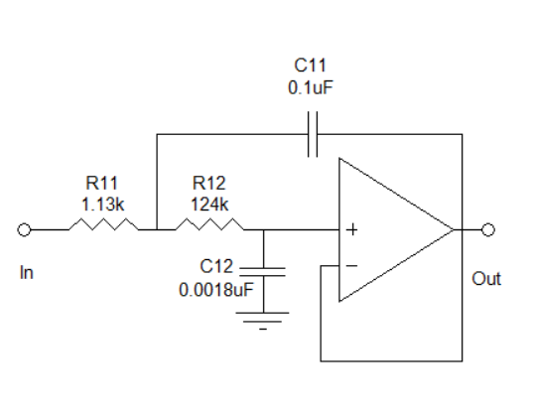

Pomocí ikonky Desing Circuit se dostaneme do návrhu

Po zobrazení Filter Design
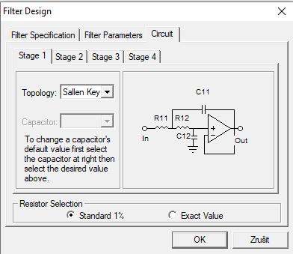

 |  |  |  |  | Hodnoty nastavujeme, podle schéma zapojení

 |  |  |  |  | Nastavíme podle schéma, které jme dostali

Odpory se dopičítají automaticky

 |  |  | Měříme podle Butterwortha |  | Nastavení pro kapacity

Okna pro přepínání mezi Charakteristikou a zapojením

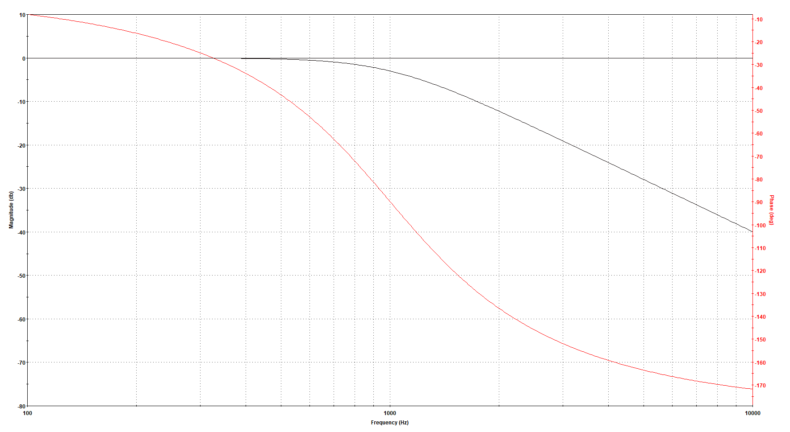
Tato charakteristika byla vytvořena na základě zapojení

Uděláme test karty, a připojíme k PC

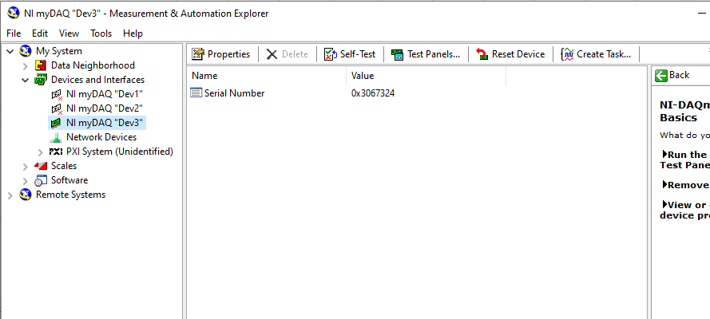

Zapneme Scope a FGEN

Nastavíme Generátor
Frekvenci na 3kHz
Stop frekvence 10kHz
Step 50Hz
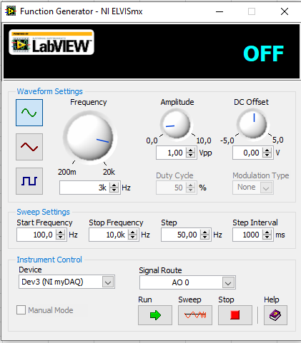

Scale u AI 0 a AI I nastavíme na 500mV
Při pozorování jsme mohli povšimnout že signál AI 1 se postupně zmenšoval
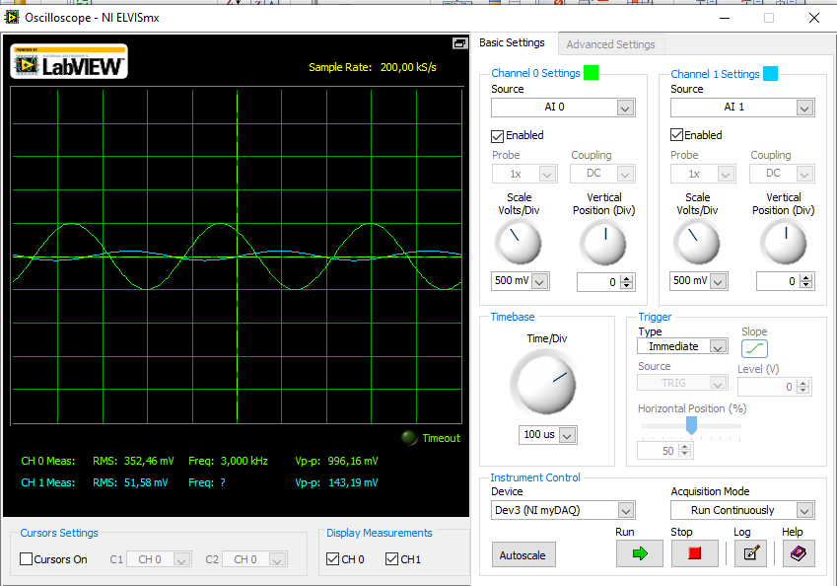

Na generátoru nastavíme Stop frekvenci na 10KhZ,Step 200Hz a zmáčkneme sweep a počkáme až dojede
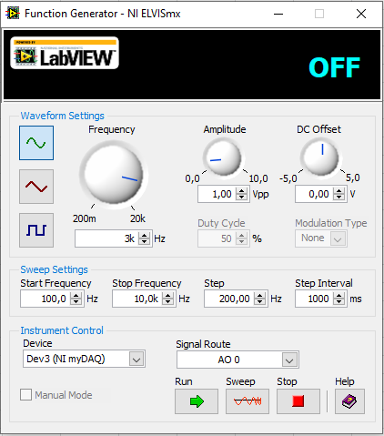

V Bode analyzér nastavíme Stop frekvenci 10kHz
Start na 100Hz
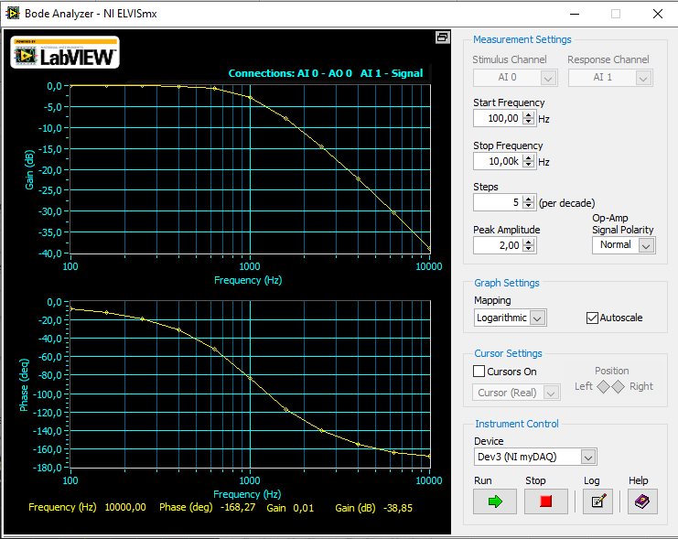

 |  |  | Pomoci tlačítka Log uložíme data a v excelu poté ->Data->z textu a nahrajeme

2021-04-30 | 9:06
Amplitude: | 2V
Freq (Hz) | Gain | (dB) Phase
100 |  | -0.028
158.489 |  | -0.048
251.189 |  | -0.09
398.107 |  | -0.206
630.957 |  | -0.679
1000 |  | -2.75
1584.893 |  | -7.801
2511.886 |  | -14.73
3981.072 |  | -22.309
6309.573 |  | -30.368
10000 |  | -38.848

Utlumová Frekvenční charakteristika
 | Gain | (dB) Phase
100 |  | -0.028
158.489 |  | -0.048
251.189 |  | -0.09
398.107 |  | -0.206
630.957 |  | -0.679
1000 |  | -2.75
1584.893 |  | -7.801
2511.886 |  | -14.73
3981.072 |  | -22.309
6309.573 |  | -30.368
10000 |  | -38.848
 |  |  |  |  |  |  | Popisy ???

A Závěr nějak vymyslíme u maturity :)

